Program Flow
■ Program Flow

재택근무 신청
재택근무 변경 취소 신청

■ 사용자/권한
 | * 일반사용자 | CRUD권한
 | * 사업장 근태 담당자 | CRUD권한

■ 특이 사항

화면 Layout
■ UI 화면 스케치
재택근무 변경/취소 신청 정보

재택근무 신청내역 찾기
^
신청일자
재택근무 신청내역 |  |  |  | 변경구분
변경 사유
재택근무 대상자 정보

대상자 |  |  |  | 부서 |  | 직급 |  | 직책
재택근무 현황
재택근무 신청
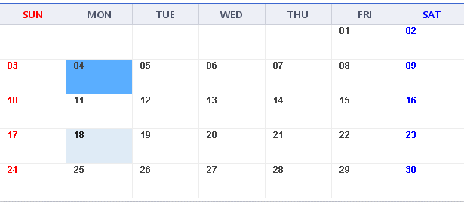
2022-04-04
일자 더블 클릭시, 파란색 및 재택으로 표시
선택된 일자를 더블 클릭시, 파란색 및 재택으로 표시 하지 않음
 |  |  |  |  |  | 일자별 등록
일자 |  | 근무자

재택
 |  |  |  |  |  |  |  |  |  | [재택근무 신청내역 찾기 팝업 조회 화면]
재택근무 신청내역 조회

대상자
신청일자
근무일
현재 일자~현재일자+14일 기준으로 일자를 조회하고, 해당 일자에 재택근무 신청한 부서원을 ,로 이어서 보여줌
재택근무 신청내역

 |  |  |  |  |  |  |  |  |  |  | No. | 대상자사번 | 성명 | 부서 | 직급 | 신청일자 | 유형 | 근무일자 | 결재상태 | 신청자사번 | 신청자
 |  |  |  |  |  | 기간 등록
 |  |  |  |  |  |  | ~
2023-01-30
문구 변경
업무내용 -> 재택근무 사유 및 업무내용
 |  |  |  |  |  | ※ 장기의 연속된 기간으로 재택근무 신청시 입력합니다.

재택근무 세부 내용
2022-04-04
행추가시, 재택근무 세부 내용
화면 조정 필요

 | No. | 상태 | 일자 |  | 업무 내용 |  |  |  | 업무 유형
~
재택근무 시 업무 계획을 간략히 입력하세요.
(일자별 재택근무 등록시에는 별도 보안신청 화면에서 신청하여 주십시오.)
보안서비스(PC반출 및 VPN사용) 신청
펼치기/접기
기간 등록 선택시, 펼치기/접기 활성

상세내역

신청안내

■ 추가설명 (선택)
▶

테스트 화면1
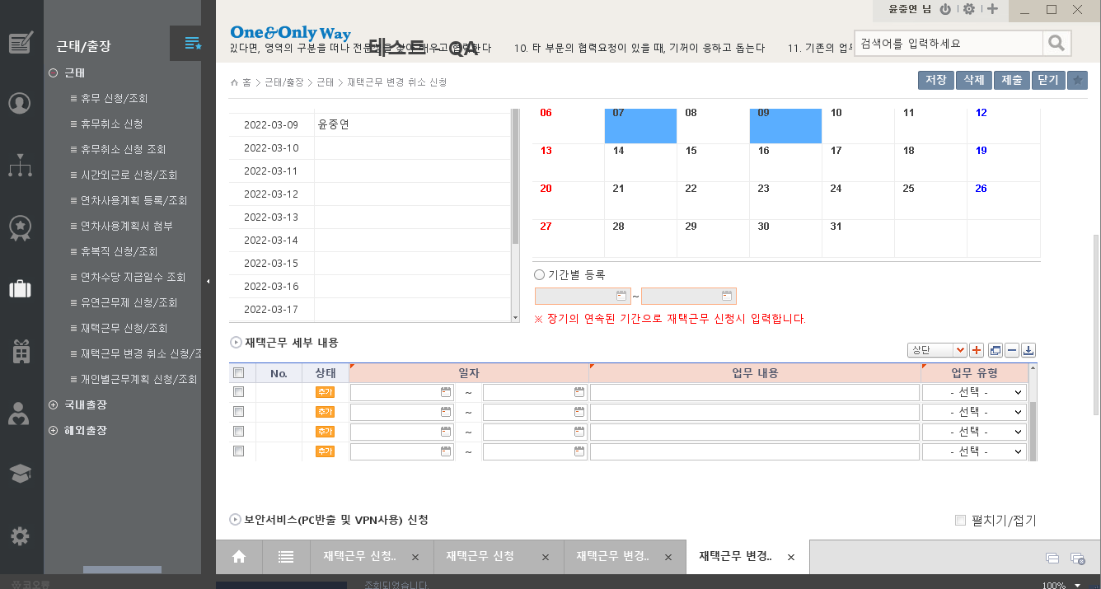

Event 작성가이드
◈ 화면Control
 | ■ UI 화면 요소 설명
 | Screen 영역 | Screen Object | 속성 | DB |  | Default(초기화) | Default(초기화) | Default(초기화) | 필수 | 필수 | 필수 | Validation | Validation | Validation | Event
 |  |  |  | 테이블 | 칼럼 | 본사 권한 | 매장 권한 | LoV | Master 조회 | Master 저장 | 상세조회 | Master 조회 | Master 저장 | 상세조회
1
 | Master 버튼 | 조회 | 버튼 |  |  | 활성 | 활성 |  |  |  |  |  |  |  | 클릭시 > [Master 조회logic]
 |  | 저장 | 버튼 |  |  | 활성 | 비활성 |  |  |  |  |  |  |  | 클릭시 > [Master 저장logic]
2
 | 상세 버튼 | 상세 조회 | 버튼 |  |  | 활성 | 비활성 |  |  |  |  |  |  |  | 클릭시 > [상세조회logic]

 | [가이드라인]
 | Screen Object 중 event가 있다면(버튼/팝업) "필수", "Validation" 항목을 추가하고 내용을 작성한다.
 | Event 에서 [logic]을 작성하면 logic 탭에서 상세 내용을 기술한다.

◈ Logic
 | ■ Logic 설명
 | Logic명 | 처리방법 | 변경일 |  |  | 내용 |  |  |  | 메시지
 | Master 조회logic | 서버(CSI) |  |  |  | input : 재고DO
 |  |  |  |  |  | process : 재고DO 검색조건을 확인한다 검색 조건이 없으면 검색 조건을 넣으라는 메시지를 보내준다. 검색 조건이 있으면 검색 조건으로 재고 목록을 조회한다. |  |  |  | [MSG(E)] MSG001 : 검색조건을 입력하세요.
 |  |  |  |  |  | exception :
 |  |  |  |  |  | output : List<재고DO>
 | Master 저장logic |  |  |  |  | input : 재고DO
 |  |  |  |  |  | process :
 |  |  |  |  |  | exception :
 |  |  |  |  |  | output : List<재고DO>
 | 상세조회logic | 서버 |  |  |  | input : 재고DO |  |  |  | [MSG(E)] MSG002 : ~~는 필수 입력입니다.
 |  |  |  |  |  | process :~~~~~~~~~~~~~~
 |  |  |  |  |  | exception :
 |  |  |  |  |  | output : List<재고DO>

